手順書
操作手順書 |  |  |  |  | 作成日時：2019/10/08-18:37:18

 | １．操作環境

 |  |  | シナリオファイル名 | C:\Users\Administrator\Desktop\動作確認手順\在庫引当一括解除.winsnr

 | ２．操作手順

 |  | ２．１．シナリオ：在庫引当一括解除
 |  |  | ２．１．１．[推定在庫照会]ウィンドウ |  |  | 確認日 | 結果
 |  |  | 画面 | 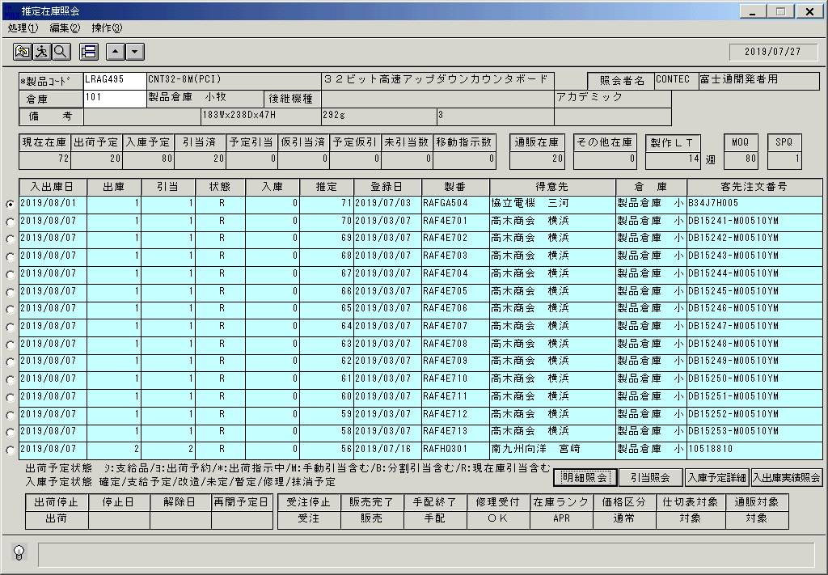
 |  |  | 操作内容 | 「推定在庫照会」を起動し、上記の製品を検索します。明細が表示され、「引当済」の項目を確認します。

 |  |  | ２．１．２．[在庫引当一括解除処理]ウィンドウ |  |  | 確認日 | 結果
 |  |  | 画面 | 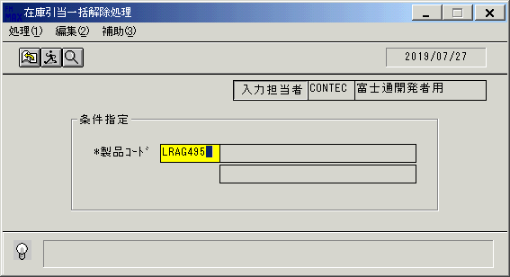
 |  |  | 操作内容 | 「在庫引当一括解除処理」ウィンドウを初期表示し「製品コード」を入力します。

 |  |  | ２．１．３．[在庫引当一括解除処理]ウィンドウ |  |  | 確認日 | 結果
 |  |  | 画面
 |  |  | 操作内容 | Enterキーを押します。

 |  |  | ２．１．４．[在庫引当一括解除処理]ウィンドウ - [在庫引当一括解除処理 ]ウィンドウ |  |  | 確認日 | 結果
 |  |  | 画面 | 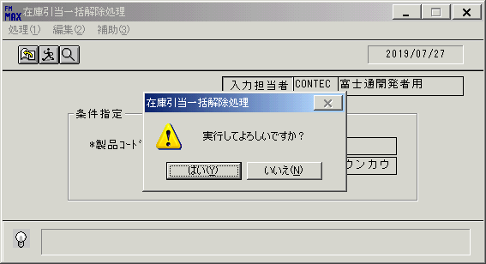
 |  |  | 操作内容 | 「はい」をクリックします。

 |  |  | ２．１．５．[在庫引当一括解除処理]ウィンドウ - [在庫引当一括解除処理 ]ウィンドウ |  |  | 確認日 | 結果
 |  |  | 画面 | 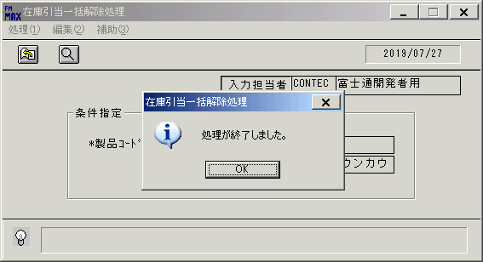
 |  |  | 操作内容 | 「OK 」をクリックします。

 |  |  | ２．１．６．[在庫引当一括解除処理]ウィンドウ |  |  | 確認日 | 結果
 |  |  | 画面 | 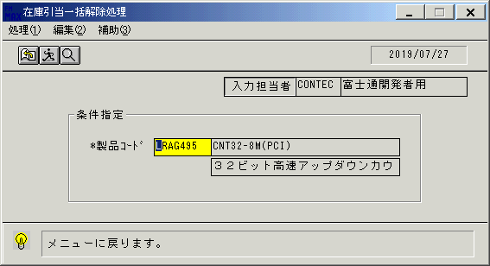
 |  |  | 操作内容 | メニューに戻るボタンをクリックします。

 |  |  | ２．１．７．[在庫引当一括解除処理]ウィンドウ - [在庫引当一括解除処理 ]ウィンドウ |  |  | 確認日 | 結果
 |  |  | 画面 | 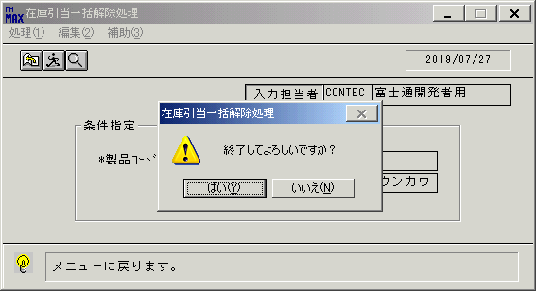
 |  |  | 操作内容 | 「はい 」をクリックしウィンドウを閉じます。

 |  |  | ２．１．８．[推定在庫照会]ウィンドウ |  |  | 確認日 | 結果
 |  |  | 画面 | 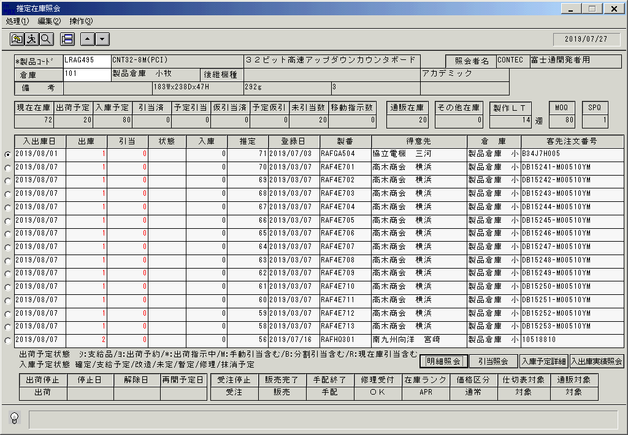
 |  |  | 操作内容 | 「推定在庫照会」を起動し、上記の製品を検索します。明細が表示され、「引当済」に「0」の値が入っていることを確認します。

画面ﾚｲｱｳﾄ(在庫引当一括解除)
画面レイアウト | ユーザ名：㈱コンテック殿 | ｼｽﾃﾑ名：新総合情報システム | ﾌﾟﾛｾｽID/名：販売システム | 作成日:２００６年０５月２６日
 |  | ｼﾞｮﾌﾞID/名：HIK／引当 | ﾌﾟﾛｸﾞﾗﾑID/名：HIKFP52/在庫引当一括解除 | 作成者：Ace) 長澤

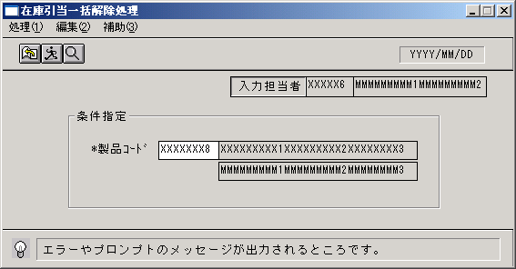

起動元EXE
システム情報
制御ファイル
データファイル
起動先EXE

